关系图
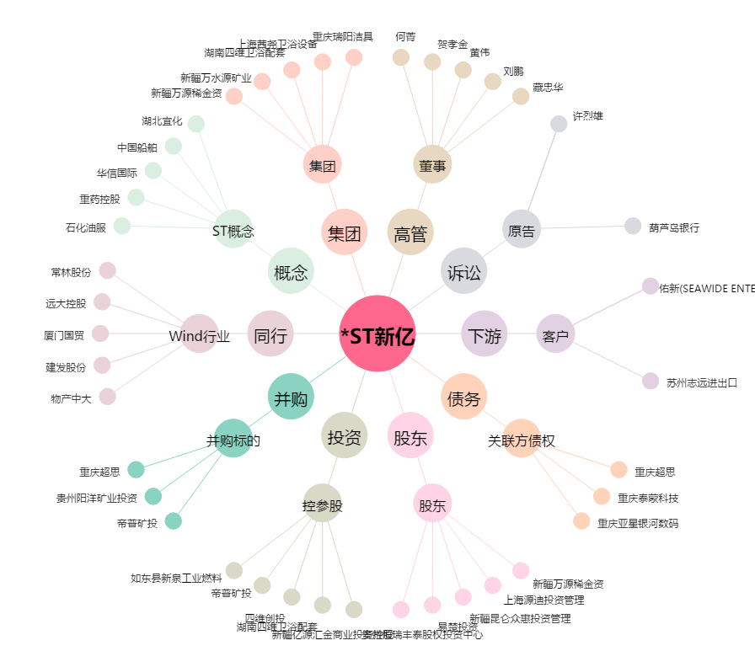
*ST新亿[600145.SH] - 关系概览图

